Dashboard CRA-CSS-RR
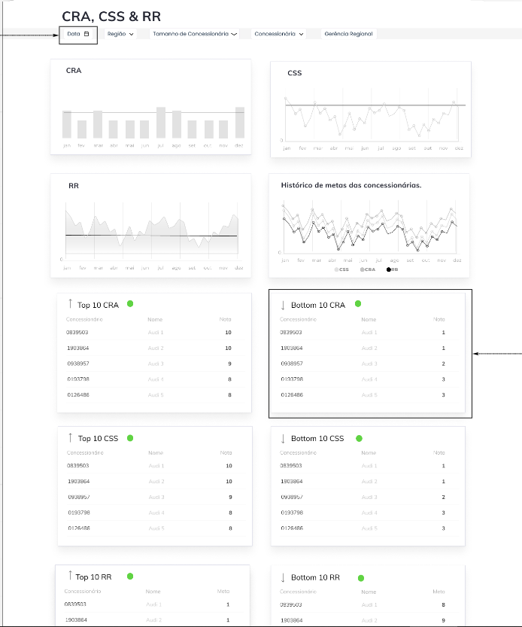
MAPEAMENTO DO DASHBOARD - OBJETOS HIVE

ITEM | TÓPICO | STATUS
Filtros | Todos no topo | View criada apresenta estes campos nos FILTROS
Gráfico | CRA | View vp_basedash_csa_csr_rr
Gráfico | CSS
Gráfico | RR
Gráfico | Histórico Metas Concessionarias
Quadro | Top 10 CRA
Quadro | Botton 10 CRA
Gráfico | Top 10 CSS
Quadro | Botton 10 CSS
Quadro | Top 10 RR
Quadro | Botton 10 RR

MEMÓRIA DE CALCULO [*]

 | DESCRIÇÃO CÁLCULO | CÁLCULO NA PRÁTICA
 | CRA | Pronto
 | CSS | Pronto
 | RR | Pronto
 | Histórico de metas das concessionárias. | Cálculos comparativos :
 |  | - comparação e crescimento entre anos
 |  | - % de concessionarias que atingiu ou não a meta nos últimos 5 anos (nota: histórico só a partir de 2020)
 |  | - quem ultrapassou a meta e % quanto
 |  | - quanto isso impacta a nível de faturamento

[*] Existe uma linha de TOTAL NACIONAL na view. Na aba dos dados esta linha está ressaltada em AMARELO/VERMELHO

 | DESCRIÇÃO CÁLCULO | CÁLCULO NA PRÁTICA
 | INDICADOR CRA META ATINGIDA | Se cra_realized_value <= cra_expected_value Entao 1 Senao 0 (qto menor a nota, melhor)
 | INDICADOR CSS META ATINGIDA | Se ccc_realized_value >= cra_expected_value Entao 1 Senao 0 (qto maior a nota, melhor)
 | INDICADOR RR META ATINGIDA | Se rr_realized_value <= rr_expected_value Entao 1 Senao 0 (qto menor a nota, melhor)

Pipeline Carga - Datalake
